P３
図１ 全国と鹿児島県との差
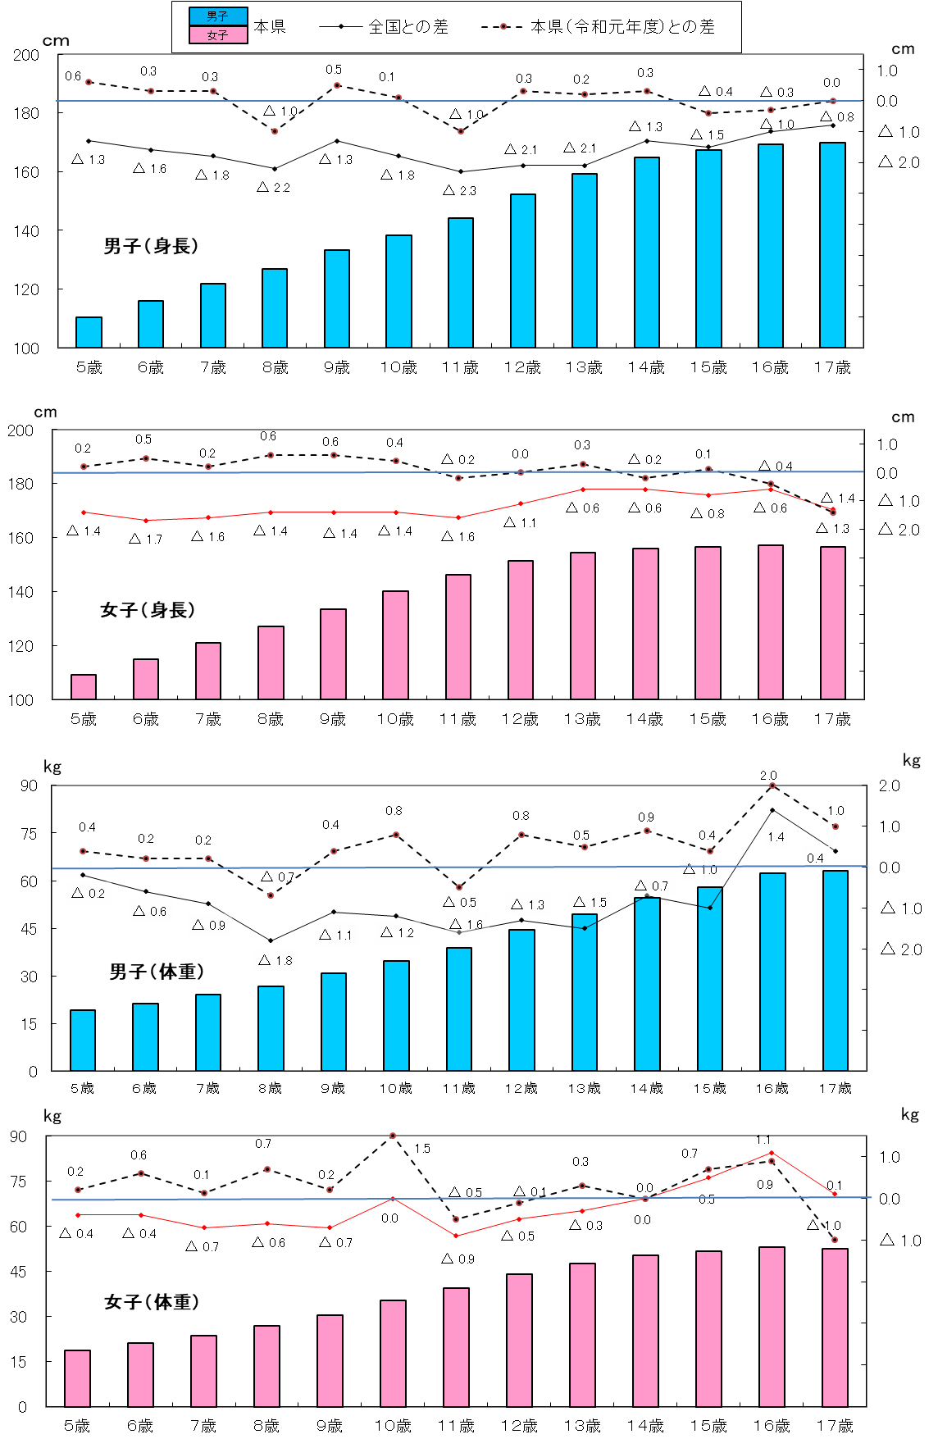
身長 （男子）
 | 1
身長
 | 1 | 1

体重 （男子）
 | 1

身長 （女子）
 | 1

体重
 | 1 | 1

体重 （女子）
 | 1

P４
３ 本県の身長・体重の推移（世代間の比較）
（１） 身長の推移
令和２年度の身長を30年前の平成２年度（親の世代）と比べると，最も差のある年齢は男子では
１２歳で，1. 9ｃｍ，女子では９歳で1. 2ｃｍそれぞれ高くなっている。
表３ 年齢別 身長の平均値
区 分 |  |  | 身 長 （㎝）
 |  |  | 昭和40年度 | 平成2年度 | 令和2年度 | （C）-（Ｂ） | （Ｂ）-（A）
 |  |  | 祖父母世代（55年前） | 親の世代（30年前） | 子世代
 |  |  | （A） | （Ｂ） | （C）
男 子 | 幼稚園 | ５歳 | 107.8 | 110.2 | 110.3 | 0.1 | 2.4
 | 小学校 | ６歳 | 111.0 | 115.7 | 115.9 | 0.2 | 4.7
 |  | ７歳 | 116.5 | 121.4 | 121.7 | 0.3 | 4.9
 |  | ８歳 | 121.4 | 127.2 | 126.9 | △ 0.3 | 5.8
 |  | ９歳 | 126.1 | 132.6 | 133.2 | 0.6 | 6.5
 |  | １０歳 | 130.7 | 137.2 | 138.3 | 1.1 | 6.5
 |  | １１歳 | 135.5 | 143.0 | 144.3 | 1.3 | 7.5
 | 中学校 | １２歳 | 141.2 | 150.3 | 152.2 | 1.9 | 9.1
 |  | １３歳 | 147.9 | 157.9 | 159.3 | 1.4 | 10.0
 |  | １４歳 | 154.3 | 163.3 | 164.8 | 1.5 | 9.0
 | 高等学校 | １５歳 | 160.2 | 166.9 | 167.3 | 0.4 | 6.7
 |  | １６歳 | 163.4 | 168.4 | 169.2 | 0.8 | 5.0
 |  | １７歳 | 164.6 | 169.0 | 169.9 | 0.9 | 4.4
女 子 | 幼稚園 | ５歳 | 106.6 | 109.4 | 109.2 | △ 0.2 | 2.8
 | 小学校 | ６歳 | 110.1 | 115.1 | 115.0 | △ 0.1 | 5.0
 |  | ７歳 | 115.4 | 121.3 | 121.0 | △ 0.3 | 5.9
 |  | ８歳 | 120.5 | 126.6 | 127.1 | 0.5 | 6.1
 |  | ９歳 | 125.9 | 132.2 | 133.4 | 1.2 | 6.3
 |  | １０歳 | 131.1 | 139.0 | 140.1 | 1.1 | 7.9
 |  | １１歳 | 137.4 | 146.1 | 146.4 | 0.3 | 8.7
 | 中学校 | １２歳 | 143.6 | 150.6 | 151.5 | 0.9 | 7.0
 |  | １３歳 | 147.9 | 153.6 | 154.6 | 1.0 | 5.7
 |  | １４歳 | 150.5 | 156.2 | 156.1 | △ 0.1 | 5.7
 | 高等学校 | １５歳 | 152.8 | 156.6 | 156.5 | △ 0.1 | 3.8
 |  | １６歳 | 152.9 | 157.0 | 157.1 | 0.1 | 4.1
 |  | １７歳 | 153.2 | 157.2 | 156.6 | △ 0.6 | 4.0

図２ 年齢別・身長の平均値の推移
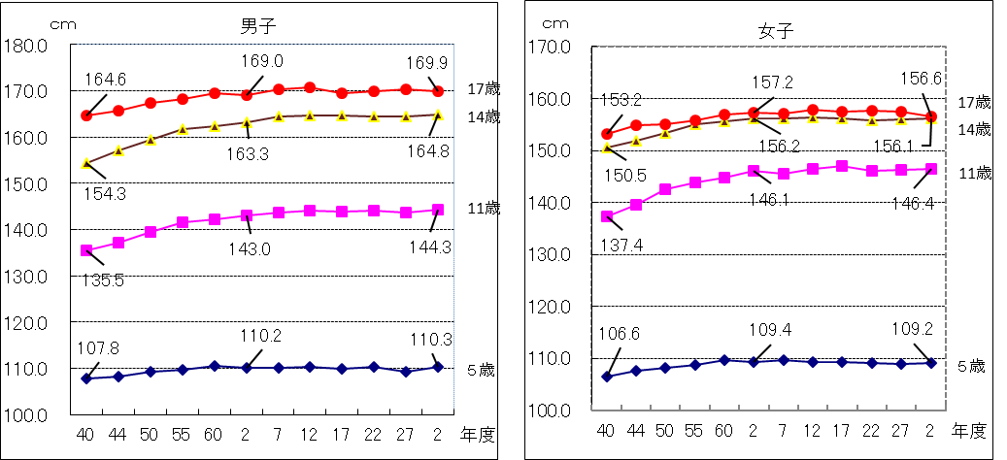

P５
平成14年度生まれ（今年度17歳）と30年前の昭和47年度生まれ（親の世代） の発育量を比
べると，年間発育量が最大となる時期は，男子については平成14年度生まれが１１歳， 昭和47
年度生まれは１２歳となっている。
女子については，年間発育量が最大になる時期は，平成14年度生まれが１０歳，昭和47年度
生まれも１０歳となっている。また，平成14年度生まれの最大の発育量を示す年齢は，男子に比
べ1歳早くなっている。
表４ 平成14年度生まれと昭和47年度生まれの者の年間発育量の比較（身長）（ｃｍ）
区 分 |  | 男 子 |  | 女 子
 |  | 昭和47年度生まれ | 平成14年度生まれ | 昭和47年度生まれ | 平成14年度生まれ
 |  | （親の世代の１７歳） | （令和２年度１７歳） | （親の世代の１７歳） | （令和２年度１７歳）
総 発 育 量 |  | 59.1 | 59.6 | 48.3 | 47.4
幼稚園 ５歳時 (５歳～６歳） |  | 4.7 | 6.2 | 4.9 | 6.0
小 学 校 | ６歳時 | 5.8 | 5.6 | 6.1 | 5.0
 | ７ 〃 | 5.2 | 5.5 | 5.8 | 6.2
 | ８ 〃 | 5.4 | 5.5 | 5.1 | 6.6
 | ９ 〃 | 4.9 | 5.2 | 6.4 | 6.2
 | １０ 〃 | 6.2 | 5.9 | 7.2 | 6.7
 | １１ 〃 | 6.5 | 8.2 | 5.8 | 5.4
中学校 | １２ 〃 | 7.9 | 6.7 | 3.7 | 2.9
 | １３ 〃 | 5.8 | 6.2 | 1.8 | 1.7
 | １４ 〃 | 4.7 | 2.7 | 1.0 | 0.4
高 校 | １５ 〃 | 1.6 | 1.5 | 0.7 | 1.2
 | １６ 〃 | 0.4 | 0.4 | △ 0.2 | △ 0.9
（注） 太字下線付部分は，年間発育量が最大となった時期の数値である。
（注） 年間発育量とは，例えば，平成14年度生まれの者の｢５歳時｣の年間発育量は，平成21年度
調査 ６歳の者の身長から平成20年度調査 ５歳の者の身長を引いたものである。

 |  | ０歳 | 平成14年度生まれ
 |  | ５歳 | 平成19年度年齢 | (平成20年度調査)
 |  | ６歳 | 平成20年度年齢 | (平成21年度調査)

図３ 平成14年度生まれと昭和47年度生まれの者の年間発育量の比較（身長）

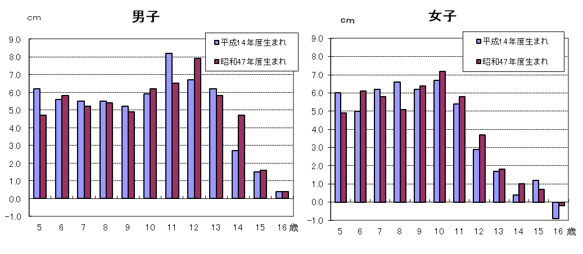

※調査数が全生徒数の７．３％であることや調査対象者が毎年変わることから発育量がマイナスと
なることがあります。

P６
（２） 体重の推移
令和2年度の体重を30年前の平成2年度（親の世代）と比べると，最も差のある年齢は，
男子では１２歳で2.8ｋｇ，女子は１０歳で2.0ｋｇそれぞれ重くなっている。
表５ 年齢別 体重の平均値
区 分 |  |  | 体 重（㎏）
 |  |  | 昭和40年度 | 平成2年度 | 令和2年度 | （C）-（Ｂ） | （Ｂ）-（A）
 |  |  | 祖父母世代（55年前） | 親の世代（30年前） | 子世代
 |  |  | （A） | （Ｂ） | （C）
男 子 | 幼稚園 | ５歳 | 17.7 | 19.1 | 19.2 | 0.1 | 1.4
 | 小学校 | ６歳 | 18.9 | 21.0 | 21.4 | 0.4 | 2.1
 |  | ７歳 | 20.9 | 23.6 | 24.0 | 0.4 | 2.7
 |  | ８歳 | 23.0 | 26.4 | 26.6 | 0.2 | 3.4
 |  | ９歳 | 25.2 | 29.4 | 30.9 | 1.5 | 4.2
 |  | １０歳 | 27.7 | 32.5 | 34.7 | 2.2 | 4.8
 |  | １１歳 | 30.2 | 37.0 | 38.8 | 1.8 | 6.8
 | 中学校 | １２歳 | 34.1 | 41.7 | 44.5 | 2.8 | 7.6
 |  | １３歳 | 39.0 | 47.7 | 49.4 | 1.7 | 8.7
 |  | １４歳 | 44.5 | 52.5 | 54.5 | 2.0 | 8.0
 | 高等学校 | １５歳 | 50.7 | 57.5 | 57.9 | 0.4 | 6.8
 |  | １６歳 | 54.0 | 59.7 | 62.3 | 2.6 | 5.7
 |  | １７歳 | 56.1 | 61.3 | 63.0 | 1.7 | 5.2
女 子 | 幼稚園 | ５歳 | 17.6 | 18.7 | 18.6 | △ 0.1 | 1.1
 | 小学校 | ６歳 | 18.4 | 20.6 | 21.1 | 0.5 | 2.2
 |  | ７歳 | 20.3 | 23.1 | 23.6 | 0.5 | 2.8
 |  | ８歳 | 22.5 | 25.8 | 26.8 | 1.0 | 3.3
 |  | ９歳 | 24.9 | 29.2 | 30.4 | 1.2 | 4.3
 |  | １０歳 | 27.8 | 33.4 | 35.4 | 2.0 | 5.6
 |  | １１歳 | 31.8 | 38.8 | 39.4 | 0.6 | 7.0
 | 中学校 | １２歳 | 36.8 | 43.2 | 44.0 | 0.8 | 6.4
 |  | １３歳 | 41.5 | 46.5 | 47.6 | 1.1 | 5.0
 |  | １４歳 | 44.8 | 49.8 | 50.2 | 0.4 | 5.0
 | 高等学校 | １５歳 | 47.8 | 51.8 | 51.7 | △ 0.1 | 4.0
 |  | １６歳 | 49.8 | 52.7 | 53.0 | 0.3 | 2.9
 |  | １７歳 | 50.5 | 52.7 | 52.4 | △ 0.3 | 2.2

図４ 年齢別・体重の平均値の推移

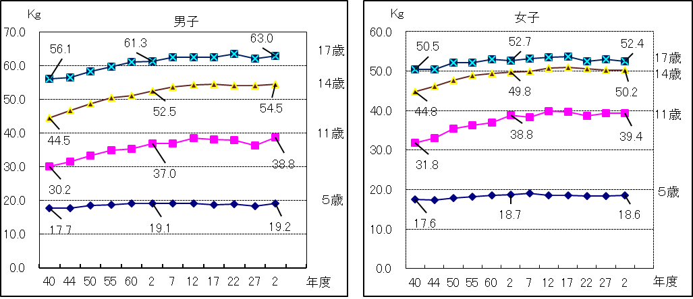

P７
平成14年度生まれ（令和２年度17歳）と30年前の昭和47年度生まれ（親の世代） の発育量を
比べると，年間発育量が最大となる時期は，男子については平成14年度生まれが １３歳 ， 昭和
47年度生まれは１２歳となっている。
女子については，年間発育量が最大になる時期は，平成14年度生まれが１１歳， 昭和47年度
生まれも１１歳となっている。また，平成14年度生まれの最大の発育量を示す年齢は， 男子に比
べ２歳早くなっている。
表６ 平成14年度生まれと昭和47年度生まれの者の年間発育量の推移（体重）（ｋｇ）
区 分 |  | 男 子 |  | 女 子
 |  | 昭和47年度生まれ | 平成14年度生まれ | 昭和47年度生まれ | 平成14年度生まれ
 |  | （親の世代の１７歳） | （令和２年度１７歳） | （親の世代の１７歳） | （令和２年度１７歳）
総 発 育 量 |  | 42.5 | 44.2 | 34.5 | 33.9
幼稚園 ５歳時 (５歳～６歳） |  | 1.4 | 2.6 | 1.6 | 2.4
小学校 | ６歳時 | 2.6 | 2.6 | 2.5 | 2.0
 | ７ 〃 | 2.3 | 2.8 | 2.7 | 3.1
 | ８ 〃 | 3.2 | 3.5 | 2.8 | 3.6
 | ９ 〃 | 2.8 | 3.5 | 3.7 | 4.3
 | １０ 〃 | 4.4 | 4.9 | 5.3 | 4.8
 | １１ 〃 | 4.4 | 5.5 | 5.6 | 5.7
中学校 | １２ 〃 | 6.6 | 4.7 | 4.1 | 2.7
 | １３ 〃 | 5.0 | 5.9 | 3.1 | 2.9
 | １４ 〃 | 6.3 | 4.0 | 2.3 | 1.0
高等 学校 | １５ 〃 | 1.7 | 1.5 | 0.6 | 1.1
 | １６ 〃 | 1.8 | 2.7 | 0.2 | 0.3
（注） 太字下線付部分は，年間発育量が最大となった時期の数値である。
（注） 年間発育量とは，例えば，平成14年度生まれの者の｢５歳時｣の年間発育量は，平成21年度
調査 ６歳の者の体重から平成20年度調査 ５歳の者の体重を引いたものである。

 |  | ０歳 | 平成14年度生まれ
 |  | ５歳 | 平成19年度年齢 | (平成20年度調査)
 |  | ６歳 | 平成20年度年齢 | (平成21年度調査)

図５ 平成14年度生まれと昭和47年度生まれの者の年間発育量の比較（体重）

